Hoja1
 | LA SERIE DE TAYLOR

EJEMPLO
 |  |  |  |  |  | CONDICION DE CONVERGENCIA
 |  |  |  |  |  | la funcion debe ser continua y derivable en el rango
 | f(x) = exp(x) |  |  |  |  | de x0 a x1

 | x0= | 0.5 |  |  |  | METODOS NUMERICOS
 | f(x0) = exp(x0) | 1.6487212707 |  |  |  | DEBEN SER CONVERGENTES
 | se desea conocer |  |  |  |  | ES DECIR QUE ME LLEVEN A LA SOLUCION
 | x1= | 0.7 |  |  |  | BUSCADA
 | f(x1) = exp(x1) | ??? | 2.0137527075
 | h= x1 -x0 | 0.2 |  |  |  | CRITERIO DE PARADA
 |  |  |  |  |  | ES CUANDO SE ITERARA
 |  |  |  |  |  | Ea debe ser menor a la TOLERANCIA

 |  |  |  |  |  | VELOCIDAD DE CONVERGENCIA

f(0,7) = | f(0,5) | 1.6487212707

aproximacion de primer orden

f(0,7) = | f(0,5) + f'(0,5) *h | 1.9784655248

aproximacion de SEGUNDO orden

f(0,7) = | f(0,5) + f'(0,5) *h +f''(x0)/2! * h^2 |  | 2.0114399503
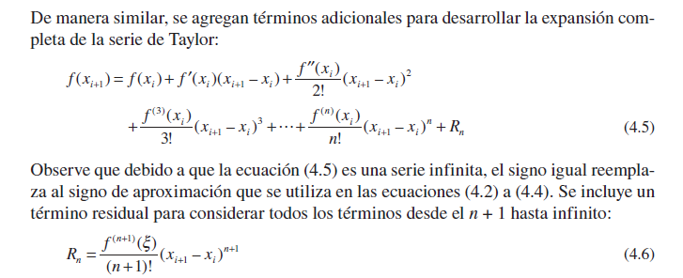

aproximacion de TERCER orden

f(0,7) = | f(0,5) + f'(0,5) *h +f''(x0)/2! * h^2 + f'''(x0)/3! * h^3 |  |  | 2.0136382453 |  |  | Rn <= tol

 | # | x0 | x1 | f(x0) | h | f(x1) | Rn | tol
 | 0 | 0.5 | 0.7 | 1.6487212707 | 0.2 | 1.6487212707 | 0.32974425414 | 0.0005
 | 1 |  |  |  |  | 1.9784655248 | 0.032974425414
 | 2 |  |  |  |  | 2.0114399503 | 0.0021982950276
 | 3 |  |  |  |  | 2.0136382453 | 0.00010991475138
 | 4 |  |  |  |  | 2.01374816 | 4.3965900552E-06

